Main
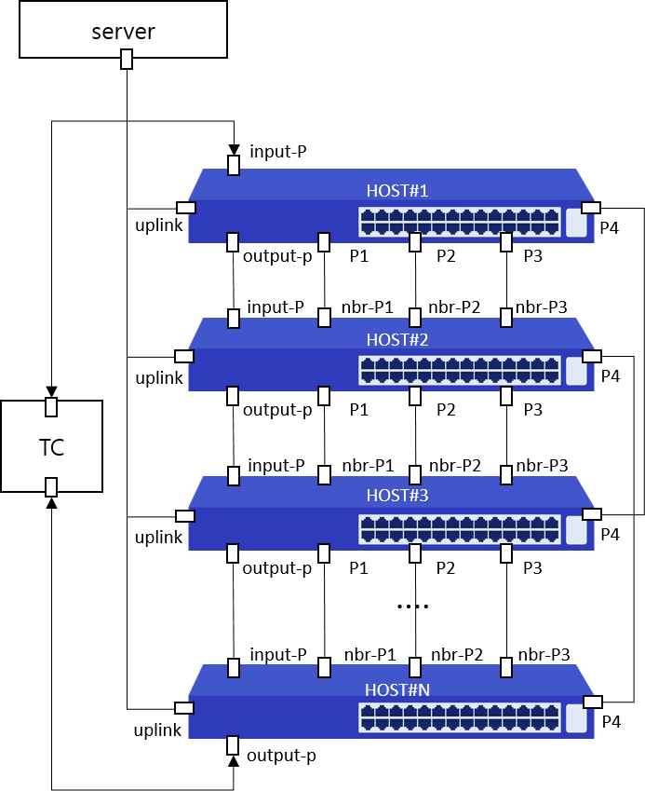
Item List | Elapsed Time | Fail Cnt | Result
Port-Mapping | 1(m)56(s) | 0 | Normal
Shutdown | 50(s) | 0 | Normal
Duplex | 5(s) | 0 | Normal
Mdix | 7(s) | 0 | Normal
Flow-control | 6(s) | 0 | Normal
Storm-control | 35(s) | 0 | Normal
Jumbo-Frame | 4(s) | 0 | Normal
Mirroring | 15(s) | 0 | Normal
LLDP | 1(m)7(s) | 0 | Normal
UDLD | 28(s) | 0 | Normal
Switch-Mode | 1(m)4(s) | 0 | Normal
LACP | 44(s) | 1 | Abnormal
STP | 3(m)10(s) | 0 | Normal
STP&LACP | 3(m)40(s) | 0 | Normal
Private-Vlan | 1(m)11(s) | 0 | Normal
Voice-Vlan | 12(s) | 0 | Normal
Ping | 19(s) | 0 | Normal
Static-Route | 27(s) | 0 | Normal
IGMP-Snooping | 4(m)49(s) | 0 | Normal
L2-Smoke | 5(m)7(s) | 0 | Normal
MAC-Table | 16(s) | 0 | Normal
MAC-Address-Limit | 31(s) | 0 | Normal
Static-Mac-ADDRESS | 1(m)1(s) | 0 | Normal
MAC-Ageing-Time | 57(s) | 0 | Normal
ARP | 2(m)43(s) | 0 | Normal
Total test | 31(m)44(s) | 1 | Abnormal

STP
>> back to main
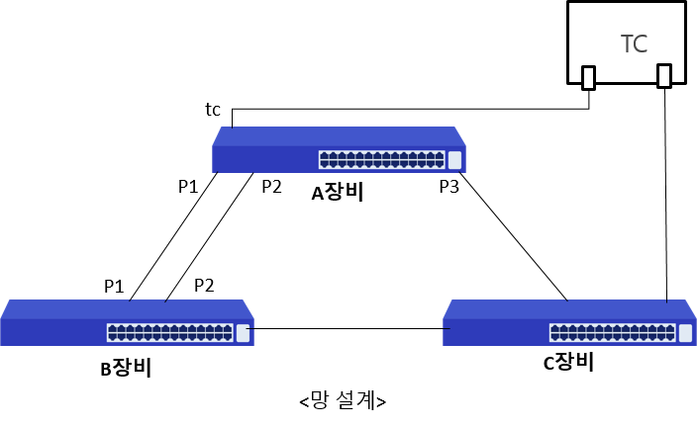

 | Mode | Port | Action | Content | Status | Result
 | CLI | ge17,ge20,ge22,xg1 | root-bridge-set1 | [A장비 확인] rpvst+ 설정 후 A장비 priority를 낮게 변경한 후 A장비가 root-bridge로 변경되었는가? | * rpvst+ info Spanning-tree: model=CS2228GX, rootport=---, cost=0 ge20: pos=P1, cost=20000, role=Designated, state=Forwarding ge22: pos=P2, cost=20000, role=Designated, state=Forwarding xg1 : pos=P3, cost=20000, role=Designated, state=Forwarding * rpvst+ statistics ge17: pos=TC, state=FWD, rxpps=2114 xg1 : pos=P3, state=Forwarding, txpps=2115 | Normal
 | CLI | ge17,ge20,ge22,xg1 | non-root-bridge-set | [A장비 확인] rpvst+ 설정 후 A장비 priority를 높게 변경한 후 A장비가 Non-root-bridge로 변경되었는가? | * rpvst+ info Spanning-tree: model=CS2228GX, rootport=ge20, cost=20000 ge20: pos=P1, cost=20000, role=Rootport , state=Forwarding ge22: pos=P2, cost=20000, role=Alternate , state=Discarding xg1 : pos=P3, cost=20000, role=Alternate , state=Discarding * rpvst+ statistics ge17: pos=TC, state=FWD, rxpps=2110 ge20: pos=P1, state=Forwarding, txpps=2110 ge22: pos=P2, state=DIS, txpps=0 xg1 : pos=P3, state=DIS, txpps=0 | Normal
 | NBR1 | ge43,ge44,ge46,ge43 | root-bridge-set2 | [B장비 확인] rpvst+ 설정 후 B장비 priority를 낮게 변경한 후 B장비가 root-bridge로 변경되었는가? | * rpvst+ info Spanning-tree: model=CS2254GX, rootport=---, cost=0 ge44: pos=P1, cost=20000, role=Designated, state=Forwarding ge46: pos=P2, cost=20000, role=Designated, state=Forwarding ge43: pos=P3, cost=20000, role=Designated, state=Forwarding * rpvst+ statistics ge43: pos=TC, state=FWD, rxpps=2109 ge44: pos=P1, state=Forwarding, txpps=2110 | Normal
 | CLI | ge17,ge20,ge22,xg1 | port-priority-set1 | [A장비 확인] rpvst+ 설정 후 B장비(root)의 포트 priority 변경 후 A장비 루트포트가 P1(ge20)으로 변경되었는가? | * rpvst+ info Spanning-tree: model=CS2228GX, rootport=ge20, cost=20000 ge20: pos=P1, cost=20000, role=Rootport , state=Forwarding ge22: pos=P2, cost=20000, role=Alternate , state=Discarding xg1 : pos=P3, cost=20000, role=Alternate , state=Discarding * rpvst+ statistics ge17: pos=TC, state=FWD, rxpps=2110 ge20: pos=P1, state=Forwarding, txpps=2110 ge22: pos=P2, state=DIS, txpps=0 xg1 : pos=P3, state=DIS, txpps=0 | Normal
 | CLI | ge17,ge20,ge22,xg1 | port-priority-set2 | [A장비 확인] rpvst+ 설정 후 B장비(root)의 포트 priority 변경 후 A장비 루트포트가 P2(ge22)으로 변경되었는가? | * rpvst+ info Spanning-tree: model=CS2228GX, rootport=ge22, cost=20000 ge20: pos=P1, cost=20000, role=Alternate , state=Discarding ge22: pos=P2, cost=20000, role=Rootport , state=Forwarding xg1 : pos=P3, cost=20000, role=Alternate , state=Discarding * rpvst+ statistics ge17: pos=TC, state=FWD, rxpps=2110 ge22: pos=P2, state=Forwarding, txpps=2109 ge20: pos=P1, state=DIS, txpps=0 xg1 : pos=P3, state=DIS, txpps=0 | Normal
 | CLI | ge17,ge20,ge22,xg1 | port-cost-set1 | [A장비 확인] rpvst+ 설정 후 B장비(root)의 포트 cost 변경 후 A장비 루트포트가 P1(ge20)으로 변경되었는가? | * rpvst+ info Spanning-tree: model=CS2228GX, rootport=ge20, cost=15000 ge20: pos=P1, cost=15000, role=Rootport , state=Forwarding ge22: pos=P2, cost=20000, role=Alternate , state=Discarding xg1 : pos=P3, cost=20000, role=Designated, state=Forwarding * rpvst+ statistics ge17: pos=TC, state=FWD, rxpps=2108 ge20: pos=P1, state=Forwarding, txpps=2108 ge22: pos=P2, state=DIS, txpps=0 | Normal
 | CLI | ge17,ge20,ge22,xg1 | port-cost-set2 | [A장비 확인] rpvst+ 설정 후 B장비(root)의 포트 cost 변경 후 A장비 루트포트가 P2(ge22)으로 변경되었는가? | * rpvst+ info Spanning-tree: model=CS2228GX, rootport=ge22, cost=20000 ge20: pos=P1, cost=25000, role=Alternate , state=Discarding ge22: pos=P2, cost=20000, role=Rootport , state=Forwarding xg1 : pos=P3, cost=20000, role=Alternate , state=Discarding * rpvst+ statistics ge17: pos=TC, state=FWD, rxpps=2110 ge22: pos=P2, state=Forwarding, txpps=2110 ge20: pos=P1, state=DIS, txpps=0 xg1 : pos=P3, state=DIS, txpps=0 | Normal
 | CLI | ge17,ge20,ge22,xg1 | port-failover1 | [A장비 확인] rpvst+ 설정 후 B장비(root)의 포트 P2(ge22)포트 절체 후 A장비 루트포트가 P1(ge20)으로 변경되었는가? | * rpvst+ info Spanning-tree: model=CS2228GX, rootport=ge20, cost=25000 ge20: pos=P1, cost=25000, role=Rootport , state=Forwarding ge22: pos=P2, cost=None , role=None , state=None xg1 : pos=P3, cost=20000, role=Alternate , state=Discarding * rpvst+ statistics ge17: pos=TC, state=FWD, rxpps=2110 ge20: pos=P1, state=Forwarding, txpps=2110 xg1 : pos=P3, state=DIS, txpps=0 | Normal
 | CLI | ge17,ge20,ge22,xg1 | port-failover2 | [A장비 확인] rpvst+ 설정 후 B장비(root)의 포트 P1(ge20)포트 추가 절체 후 A장비 루트포트가 P3(xg1)으로 변경되었는가? | * rpvst+ info Spanning-tree: model=CS2228GX, rootport=xg1, cost=40000 ge20: pos=P1, cost=None , role=None , state=None ge22: pos=P2, cost=None , role=None , state=None xg1 : pos=P3, cost=20000, role=Rootport , state=Forwarding * rpvst+ statistics ge17: pos=TC, state=FWD, rxpps=2110 xg1 : pos=P3, state=Forwarding, txpps=2110 | Normal

STP&LACP
>> back to main
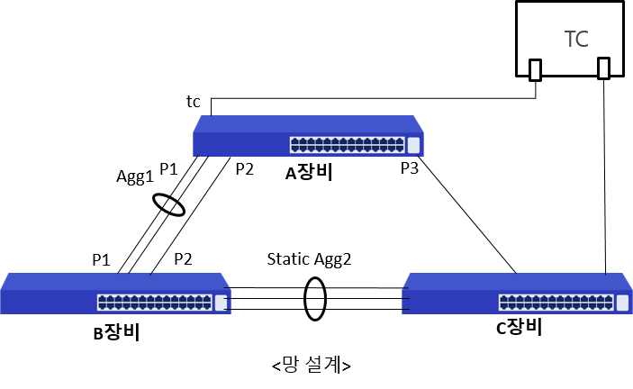

 | Mode | Port | Action | Content | Status | Result
 | CLI | ge17,agg1,ge24,xg1 | root-bridge-set1 | [A장비 확인] rpvst+ 설정 후 A장비 priority를 낮게 변경한 후 A장비가 root-bridge로 변경되었는가? | * rpvst+ info Spanning-tree: model=CS2228GX, rootport=---, cost=0 agg1: pos=P1, cost=20000, role=Designated, state=Forwarding ge24: pos=P2, cost=20000, role=Designated, state=Forwarding xg1 : pos=P3, cost=20000, role=Designated, state=Forwarding * rpvst+ statistics ge17: pos=TC, state=FWD, rxpps=2111 xg1 : pos=P3, state=Forwarding, txpps=2112 | Normal
 | CLI | ge17,agg1,ge24,xg1 | non-root-bridge-set | [A장비 확인] rpvst+ 설정 후 A장비 priority를 높게 변경한 후 A장비가 Non-root-bridge로 변경되었는가? | * rpvst+ info Spanning-tree: model=CS2228GX, rootport=agg1, cost=20000 agg1: pos=P1, cost=20000, role=Rootport , state=Forwarding ge24: pos=P2, cost=20000, role=Alternate , state=Discarding xg1 : pos=P3, cost=20000, role=Alternate , state=Discarding * rpvst+ statistics ge17: pos=TC, state=FWD, rxpps=2110 agg1: pos=P1, state=Forwarding, txpps=2110 ge24: pos=P2, state=DIS, txpps=0 xg1 : pos=P3, state=DIS, txpps=0 | Normal
 | NBR1 | agg2,agg1,ge48,agg2 | root-bridge-set2 | [B장비 확인] rpvst+ 설정 후 B장비 priority를 낮게 변경한 후 B장비가 root-bridge로 변경되었는가? | * rpvst+ info Spanning-tree: model=CS2254GX, rootport=---, cost=0 agg1: pos=P1, cost=20000, role=Designated, state=Forwarding ge48: pos=P2, cost=20000, role=Designated, state=Forwarding agg2: pos=P3, cost=20000, role=Designated, state=Forwarding * rpvst+ statistics agg2: pos=TC, state=FWD, rxpps=2117 agg1: pos=P1, state=Forwarding, txpps=2119 | Normal
 | CLI | ge17,agg1,ge24,xg1 | port-priority-set1 | [A장비 확인] rpvst+ 설정 후 B장비(root)의 포트 priority 변경 후 A장비 루트포트가 P1(agg1)으로 변경되었는가? | * rpvst+ info Spanning-tree: model=CS2228GX, rootport=agg1, cost=20000 agg1: pos=P1, cost=20000, role=Rootport , state=Forwarding ge24: pos=P2, cost=20000, role=Alternate , state=Discarding xg1 : pos=P3, cost=20000, role=Alternate , state=Discarding * rpvst+ statistics ge17: pos=TC, state=FWD, rxpps=2110 agg1: pos=P1, state=Forwarding, txpps=2112 ge24: pos=P2, state=DIS, txpps=0 xg1 : pos=P3, state=DIS, txpps=0 | Normal
 | CLI | ge17,agg1,ge24,xg1 | port-priority-set2 | [A장비 확인] rpvst+ 설정 후 B장비(root)의 포트 priority 변경 후 A장비 루트포트가 P2(ge24)으로 변경되었는가? | * rpvst+ info Spanning-tree: model=CS2228GX, rootport=ge24, cost=20000 agg1: pos=P1, cost=20000, role=Alternate , state=Discarding ge24: pos=P2, cost=20000, role=Rootport , state=Forwarding xg1 : pos=P3, cost=20000, role=Alternate , state=Discarding * rpvst+ statistics ge17: pos=TC, state=FWD, rxpps=2110 ge24: pos=P2, state=Forwarding, txpps=2109 agg1: pos=P1, state=DIS, txpps=2 (≤2pps :agg-period-tx) xg1 : pos=P3, state=DIS, txpps=0 | Normal
 | CLI | ge17,agg1,ge24,xg1 | port-cost-set1 | [A장비 확인] rpvst+ 설정 후 B장비(root)의 포트 cost 변경 후 A장비 루트포트가 P1(agg1)으로 변경되었는가? | * rpvst+ info Spanning-tree: model=CS2228GX, rootport=agg1, cost=15000 agg1: pos=P1, cost=15000, role=Rootport , state=Forwarding ge24: pos=P2, cost=20000, role=Alternate , state=Discarding xg1 : pos=P3, cost=20000, role=Designated, state=Forwarding * rpvst+ statistics ge17: pos=TC, state=FWD, rxpps=2110 agg1: pos=P1, state=Forwarding, txpps=2112 ge24: pos=P2, state=DIS, txpps=0 | Normal
 | CLI | ge17,agg1,ge24,xg1 | port-cost-set2 | [A장비 확인] rpvst+ 설정 후 B장비(root)의 포트 cost 변경 후 A장비 루트포트가 P2(ge24)으로 변경되었는가? | * rpvst+ info Spanning-tree: model=CS2228GX, rootport=ge24, cost=20000 agg1: pos=P1, cost=25000, role=Alternate , state=Discarding ge24: pos=P2, cost=20000, role=Rootport , state=Forwarding xg1 : pos=P3, cost=20000, role=Alternate , state=Discarding * rpvst+ statistics ge17: pos=TC, state=FWD, rxpps=2110 ge24: pos=P2, state=Forwarding, txpps=2111 agg1: pos=P1, state=DIS, txpps=2 (≤2pps :agg-period-tx) xg1 : pos=P3, state=DIS, txpps=0 | Normal
 | CLI | ge17,agg1,ge24,xg1 | port-failover1 | [A장비 확인] rpvst+ 설정 후 B장비(root)의 포트 P2(ge24)포트 절체 후 A장비 루트포트가 P1(agg1)으로 변경되었는가? | * rpvst+ info Spanning-tree: model=CS2228GX, rootport=agg1, cost=25000 agg1: pos=P1, cost=25000, role=Rootport , state=Forwarding ge24: pos=P2, cost=None , role=None , state=None xg1 : pos=P3, cost=20000, role=Alternate , state=Discarding * rpvst+ statistics ge17: pos=TC, state=FWD, rxpps=2108 agg1: pos=P1, state=Forwarding, txpps=2109 xg1 : pos=P3, state=DIS, txpps=0 | Normal
 | CLI | ge17,agg1,ge24,xg1 | port-failover2 | [A장비 확인] rpvst+ 설정 후 B장비(root)의 포트 P2(agg1)포트 추가 절체 후 A장비 루트포트가 P3(xg1)으로 변경되었는가? | * rpvst+ info Spanning-tree: model=CS2228GX, rootport=xg1, cost=40000 agg1: pos=P1, cost=None , role=None , state=None ge24: pos=P2, cost=None , role=None , state=None xg1 : pos=P3, cost=20000, role=Rootport , state=Forwarding * rpvst+ statistics ge17: pos=TC, state=FWD, rxpps=2110 xg1 : pos=P3, state=Forwarding, txpps=2110 | Normal

L2-Smoke
>> back to main
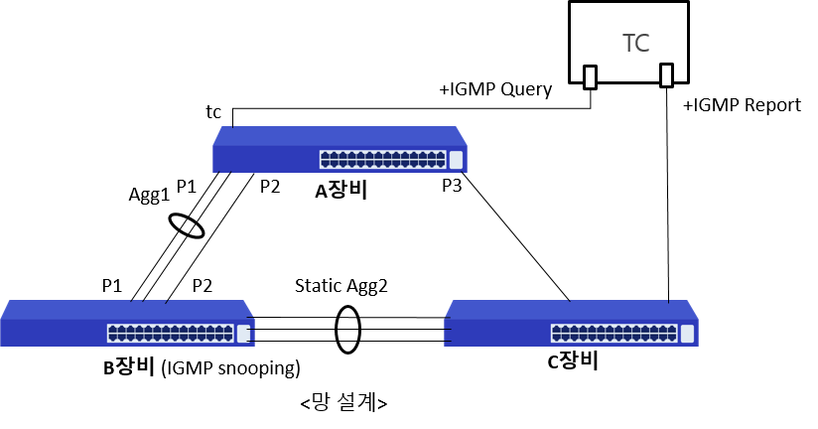

 | Mode | Port | Action | Content | Status | Result
 | CLI | ge17,agg1,ge24,xg1 | root-bridge-set1 | [A장비 확인] rpvst+ 설정 후 A장비 priority를 낮게 변경한 후 A장비가 root-bridge로 변경되었는가? | * rpvst+ info Spanning-tree: model=CS2228GX, rootport=---, cost=0 agg1: pos=P1, cost=20000, role=Designated, state=Forwarding ge24: pos=P2, cost=20000, role=Designated, state=Forwarding xg1 : pos=P3, cost=20000, role=Designated, state=Forwarding * rpvst+ statistics ge17: pos=TC, state=FWD, rxpps=2110 xg1 : pos=P3, state=Forwarding, txpps=2231 | Normal
 | NBR1 | ge42,agg1,ge48,agg2 | igmp-group-show | [B장비 확인] "root-bridge-set1"에서 변경된 망에서 B장비의 Mroute 포트와 Membership 포트가 맞는가? [B장비 확인] "root-bridge-set1"에서 변경된 망에서 B장비의 Mac table에 Membership 패킷이 모두 등록되어 있는가? | Mroute=agg1 Membership=agg1, Membership-group=[10/10], Membership-mac=[10/10] | Normal
 | CLI | ge17,agg1,ge24,xg1 | non-root-bridge-set | [A장비 확인] rpvst+ 설정 후 A장비 priority를 높게 변경한 후 A장비가 Non-root-bridge로 변경되었는가? | * rpvst+ info Spanning-tree: model=CS2228GX, rootport=agg1, cost=20000 agg1: pos=P1, cost=20000, role=Rootport , state=Forwarding ge24: pos=P2, cost=20000, role=Alternate , state=Discarding xg1 : pos=P3, cost=20000, role=Alternate , state=Discarding * rpvst+ statistics ge17: pos=TC, state=FWD, rxpps=2111 agg1: pos=P1, state=Forwarding, txpps=2112 ge24: pos=P2, state=DIS, txpps=0 xg1 : pos=P3, state=DIS, txpps=0 | Normal
 | NBR1 | ge42,agg1,ge48,agg2 | igmp-group-show | [B장비 확인] "non-root-bridge-set"에서 변경된 망에서 B장비의 Mroute 포트와 Membership 포트가 맞는가? [B장비 확인] "non-root-bridge-set"에서 변경된 망에서 B장비의 Mac table에 Membership 패킷이 모두 등록되어 있는가? | Mroute=agg1 Membership=agg2, Membership-group=[10/10], Membership-mac=[10/10] | Normal
 | NBR1 | agg2,agg1,ge48,agg2 | root-bridge-set2 | [B장비 확인] rpvst+ 설정 후 B장비 priority를 낮게 변경한 후 B장비가 root-bridge로 변경되었는가? | * rpvst+ info Spanning-tree: model=CS2254GX, rootport=---, cost=0 agg1: pos=P1, cost=20000, role=Designated, state=Forwarding ge48: pos=P2, cost=20000, role=Designated, state=Forwarding agg2: pos=P3, cost=20000, role=Designated, state=Forwarding * rpvst+ statistics agg2: pos=TC, state=FWD, rxpps=2108 agg1: pos=P1, state=Forwarding, txpps=2019 | Normal
 | NBR1 | ge42,agg1,ge48,agg2 | igmp-group-show | [B장비 확인] "root-bridge-set2"에서 변경된 망에서 B장비의 Mroute 포트와 Membership 포트가 맞는가? [B장비 확인] "root-bridge-set2"에서 변경된 망에서 B장비의 Mac table에 Membership 패킷이 모두 등록되어 있는가? | Mroute=agg1 Membership=agg2, Membership-group=[10/10], Membership-mac=[10/10] | Normal
 | CLI | ge17,agg1,ge24,xg1 | port-priority-set1 | [A장비 확인] rpvst+ 설정 후 B장비(root)의 포트 priority 변경 후 A장비 루트포트가 P1(agg1)으로 변경되었는가? | * rpvst+ info Spanning-tree: model=CS2228GX, rootport=agg1, cost=20000 agg1: pos=P1, cost=20000, role=Rootport , state=Forwarding ge24: pos=P2, cost=20000, role=Alternate , state=Discarding xg1 : pos=P3, cost=20000, role=Alternate , state=Discarding * rpvst+ statistics ge17: pos=TC, state=FWD, rxpps=2110 agg1: pos=P1, state=Forwarding, txpps=2112 ge24: pos=P2, state=DIS, txpps=0 xg1 : pos=P3, state=DIS, txpps=0 | Normal
 | NBR1 | ge42,agg1,ge48,agg2 | igmp-group-show | [B장비 확인] "port-priority-set1"에서 변경된 망에서 B장비의 Mroute 포트와 Membership 포트가 맞는가? [B장비 확인] "port-priority-set1"에서 변경된 망에서 B장비의 Mac table에 Membership 패킷이 모두 등록되어 있는가? | Mroute=agg1 Membership=agg2, Membership-group=[10/10], Membership-mac=[10/10] | Normal
 | CLI | ge17,agg1,ge24,xg1 | port-priority-set2 | [A장비 확인] rpvst+ 설정 후 B장비(root)의 포트 priority 변경 후 A장비 루트포트가 P2(ge24)으로 변경되었는가? | * rpvst+ info Spanning-tree: model=CS2228GX, rootport=ge24, cost=20000 agg1: pos=P1, cost=20000, role=Alternate , state=Discarding ge24: pos=P2, cost=20000, role=Rootport , state=Forwarding xg1 : pos=P3, cost=20000, role=Alternate , state=Discarding * rpvst+ statistics ge17: pos=TC, state=FWD, rxpps=2108 ge24: pos=P2, state=Forwarding, txpps=2109 agg1: pos=P1, state=DIS, txpps=2 (≤2pps :agg-period-tx) xg1 : pos=P3, state=DIS, txpps=0 | Normal
 | NBR1 | ge42,agg1,ge48,agg2 | igmp-group-show | [B장비 확인] "port-priority-set2"에서 변경된 망에서 B장비의 Mroute 포트와 Membership 포트가 맞는가? [B장비 확인] "port-priority-set2"에서 변경된 망에서 B장비의 Mac table에 Membership 패킷이 모두 등록되어 있는가? | Mroute=ge48 Membership=agg2, Membership-group=[10/10], Membership-mac=[10/10] | Normal
 | CLI | ge17,agg1,ge24,xg1 | port-cost-set1 | [A장비 확인] rpvst+ 설정 후 B장비(root)의 포트 cost 변경 후 A장비 루트포트가 P1(agg1)으로 변경되었는가? | * rpvst+ info Spanning-tree: model=CS2228GX, rootport=agg1, cost=15000 agg1: pos=P1, cost=15000, role=Rootport , state=Forwarding ge24: pos=P2, cost=20000, role=Alternate , state=Discarding xg1 : pos=P3, cost=20000, role=Designated, state=Forwarding * rpvst+ statistics ge17: pos=TC, state=FWD, rxpps=2110 agg1: pos=P1, state=Forwarding, txpps=2112 ge24: pos=P2, state=DIS, txpps=0 | Normal
 | NBR1 | ge42,agg1,ge48,agg2 | igmp-group-show | [B장비 확인] "port-cost-set1"에서 변경된 망에서 B장비의 Mroute 포트와 Membership 포트가 맞는가? [B장비 확인] "port-cost-set1"에서 변경된 망에서 B장비의 Mac table에 Membership 패킷이 모두 등록되어 있는가? | Mroute=agg1 Membership=agg2, Membership-group=[10/10], Membership-mac=[10/10] | Normal
 | CLI | ge17,agg1,ge24,xg1 | port-cost-set2 | [A장비 확인] rpvst+ 설정 후 B장비(root)의 포트 cost 변경 후 A장비 루트포트가 P2(ge24)으로 변경되었는가? | * rpvst+ info Spanning-tree: model=CS2228GX, rootport=ge24, cost=20000 agg1: pos=P1, cost=25000, role=Alternate , state=Discarding ge24: pos=P2, cost=20000, role=Rootport , state=Forwarding xg1 : pos=P3, cost=20000, role=Alternate , state=Discarding * rpvst+ statistics ge17: pos=TC, state=FWD, rxpps=2110 ge24: pos=P2, state=Forwarding, txpps=2109 agg1: pos=P1, state=DIS, txpps=2 (≤2pps :agg-period-tx) xg1 : pos=P3, state=DIS, txpps=0 | Normal
 | NBR1 | ge42,agg1,ge48,agg2 | igmp-group-show | [B장비 확인] "port-cost-set2"에서 변경된 망에서 B장비의 Mroute 포트와 Membership 포트가 맞는가? [B장비 확인] "port-cost-set2"에서 변경된 망에서 B장비의 Mac table에 Membership 패킷이 모두 등록되어 있는가? | Mroute=ge48 Membership=agg2, Membership-group=[10/10], Membership-mac=[10/10] | Normal
 | CLI | ge17,agg1,ge24,xg1 | port-failover1 | [A장비 확인] rpvst+ 설정 후 B장비(root)의 포트 P2(ge24)포트 절체 후 A장비 루트포트가 P1(agg1)으로 변경되었는가? | * rpvst+ info Spanning-tree: model=CS2228GX, rootport=agg1, cost=25000 agg1: pos=P1, cost=25000, role=Rootport , state=Forwarding ge24: pos=P2, cost=None , role=None , state=None xg1 : pos=P3, cost=20000, role=Alternate , state=Discarding * rpvst+ statistics ge17: pos=TC, state=FWD, rxpps=2110 agg1: pos=P1, state=Forwarding, txpps=2112 xg1 : pos=P3, state=DIS, txpps=0 | Normal
 | NBR1 | ge42,agg1,ge48,agg2 | igmp-group-show | [B장비 확인] "port-failover1"에서 변경된 망에서 B장비의 Mroute 포트와 Membership 포트가 맞는가? [B장비 확인] "port-failover1"에서 변경된 망에서 B장비의 Mac table에 Membership 패킷이 모두 등록되어 있는가? | Mroute=agg1 Membership=agg2, Membership-group=[10/10], Membership-mac=[10/10] | Normal
 | CLI | ge17,agg1,ge24,xg1 | port-failover2 | [A장비 확인] rpvst+ 설정 후 B장비(root)의 포트 P2(agg1)포트 추가 절체 후 A장비 루트포트가 P3(xg1)으로 변경되었는가? | * rpvst+ info Spanning-tree: model=CS2228GX, rootport=xg1, cost=40000 agg1: pos=P1, cost=None , role=None , state=None ge24: pos=P2, cost=None , role=None , state=None xg1 : pos=P3, cost=20000, role=Rootport , state=Forwarding * rpvst+ statistics ge17: pos=TC, state=FWD, rxpps=2106 xg1 : pos=P3, state=Forwarding, txpps=2105 | Normal
 | NBR1 | ge42,agg1,ge48,agg2 | igmp-group-show | [B장비 확인] "port-failover2"에서 변경된 망에서 B장비의 Mroute 포트와 Membership 포트가 맞는가? [B장비 확인] "port-failover2"에서 변경된 망에서 B장비의 Mac table에 Membership 패킷이 모두 등록되어 있는가? | Mroute=agg2 Membership=agg2, Membership-group=[10/10], Membership-mac=[10/10] | Normal

